Benefriches
Code couleur de saisie des données |  | A renseigner par l'utilisateur
 |  | Calculé par l'outil (NE PAS MODIFIER)
 |  | A renseigner par l'utilisateur ou calculé par l'outil (suivre indication de l'encadré d'aide adjacent à chaque cellule de cette couleur)
 |  | Hypothèse (pouvant éventuellement être modifiée par l'utilisateur en fonction du cas d'étude et du contexte local - Usage Mode "expert")
 |  | Donnée reportée depuis un autre onglet (ex : données du projet, ou du territoire, ou encore résultat de calcul (NE PAS MODIFIER)

Données d'entrée projet

Nom projet

Présentation du projet (finalité, objectifs, enjeux pour le quartier et la collectivité, contribution aux enjeux d'adaptation au changement climatique, de restauration de biodiversité, de production d'EnR, de réduction de l'artificialisation, etc.) |  |  |  |  |  |  | Présentation de l'option de référence (même projet sur un autre foncier sur terres naturelles ou agricoles, projet distinct sur le même foncier, "laisser faire" (pas de projet).

Typologie de l'aménagement / des constructions développées
 | Surface des emprises concernées en m² | Surface en m² surface de plancher | % de chaque fonction sur total SP | Autre type de surface | Observation
Logements accession libre |  |  | #DIV/0!
Logements accession aidée |  |  | #DIV/0!
Logements sociaux (location, accession) |  |  | #DIV/0!
Locaux associatifs ou autres formes coopératives d’activité et d’habitat
Activités tertiaires |  |  | #DIV/0!
Activités commerciales |  |  | #DIV/0!
Logistique
Equipements publics (santé, sport, culture, etc.) |  |  | #DIV/0!
Espaces publics (places, voiries, etc.) hors espaces verts |  |  | #DIV/0!
Espaces verts publics (parcs, jardins, noues, etc.) |  |  | #DIV/0!
Production de biomasse |  |  | #DIV/0!
Centrale photovoltaïque au sol |  |  | #DIV/0! |  | Surface de panneaux photovoltaïques
Autres (à préciser)
TOTAL | - | - | #DIV/0!
Aide :
Ce ratio représente le % entre les surfaces imperméabilisées par les constructions, les parking, voie d'accès, par rapport à l'emprise affectées à ces usages construits
Ratio d'imperméabilisation construction
Densité résidentielle du projet (nombre de logements à l’ha)
Nombre d'équipements "remarquable" |  | Exemple : parc paysager, terrain de sport, équipement culturel ou de loisir

Aide (facteur multiplicatif) :
Exemple 1 : si le projet en extension serait réalisé avec une densité résidentielle de 15 logements / ha alors que en renouvellement urbain, la densité serait de 30 logements / ha, le facteur multiplicatif serait de 2.
Exemple 2 : si le projet serait réalisé avec une densité résidentielle identique en extension ou en renouvellement urbain, le facteur multiplicatif serait de 1.
Paramètre d'évaluation |  |  | Valeur | Remarque
Facteur multiplicatif étalement urbain |  |  |  | Valeur entre généralement entre 1 et 5. Liée à la densité que pourrait avoir le projet s'il était réalisé en extension urbaine comparé à un foncier plus contraint en renouvellement urbain.

Données socio-économiques du projet
Nombre d'habitants prévus | 0
Nombre ménages prévus | 0
Nombre d'emplois prévus
dont emplois prévus pour l'activité commerciale
Actions en terme d'éducation (Cas projet renaturation uniquement) :
Nombre d'élève bénéficiant d'un effet en terme d'éducation
Nombre d'heures/an consacrées à une action d'éducation par élève

Types et qualités des surfaces et emprises
Aide :
La superficie impactée est celle qui est concernée par des mesures de gestion au sens de la méthodologie nationale sites et sols pollués. Les surfaces uniquement liées à des déblais ne respectant pas les seuils d'admission en installation de stockage de déchets inertes ne doivent pas être considérées.
Superficie du projet sur la friche (m²) | -
Espaces verts totaux (publics et privés) (%) | #DIV/0!
Superficie impactée (pollution)
 |  |  |  |  |  |  | Paramètre d'évaluation
Aide :
Définition de l’artificialisation, en référence à l’atteinte à la fonctionnalité des sols, et de telle sorte que les espaces non imperméabilisés et de « nature en ville » soient considérés comme « non artificialisés ».
Zones imperméabilisées = construites et revêtues par du bitume, du ébton ou tout revêtement imperméable
Zones artificialisées = Zones imperméabilisées + surfaces remaniées et recouvertes par matériaux stériles (ex : grave non traitée, déblais, etc)
Surface projet = zones artificlisées + espaces de pleine terre (espaces verts, terrains de sport, espaces de culture, etc.)
 |  |  |  |  |  |  | Usage et qualité des sols affectés par la réalisation du projet ([a] par comparaison à la situation de référence et [b] par désimperméabilisation le cas échéant) |  | Type d'usages affectés | Surface correspondante (ha) | Fonction correspondante dans le programme | Type surface projet | Stock de référence (en tCO2eq/ha) de long terme usage affecté | Stock de référence (en tCO2eq/ha) de long terme surface projet
Imperméabilisation / artificialisation | Etat initial (friche) | Projet (reconversion friche) | Option de référence
Superficie du projet (m²) | - | - | - |  |  |  |  | Usage modifié 1 |  |  |  |  | #N/A | #N/A
Superficie artificialisée (m²) | - | #DIV/0! | #DIV/0! |  |  |  |  | Usage modifié 2 |  |  |  |  | #N/A | #N/A
Superficie imperméabilisée (m²) |  | - | - |  |  |  |  | Usage modifié 3 |  |  |  |  | #N/A | #N/A
 |  |  |  |  |  |  |  | Usage modifié xxxxxx |  |  |  |  | #N/A | #N/A
Espaces verts et zones de pleine terre | Effet du projet
Espaces verts créés | #DIV/0! |  |  |  |  |  |  | Zone climatique
Aide :
Renseigner la méthode de végétalisation permet d'affecter des potentialités de fixation de Carbone pour l'effet Env_Carbone :
- élevé et rapide en cas de terres fertiles par apport de terres
végétales ou création technosols ;
- elévé mais lent par génie écologique ;
- faible et lent en cas d'emprises non fertiles.
Avec apport de terres végétales extérieures (m²)
Aide (usage et qualité des sols modifiés par le projet ):
Tableau à renseigner de manière différente selon le type d'option de référence considérée :
Cas 1 option de référence = statu quo.
Dans ce cas, on étudie les effets de la reconversion de la friche par rapport à une situation de maintien de la friche en l'état
- En colonne M (cellules M57 à M59 (et suivantes le cas échéant)), indiquer les types de surfaces de chaque usage prévu au projet, et en colonne N (cellules N57 à N59 (et suivantes le cas échéant)), les valeurs correspondantes (en hectares)..
- En colonne P (cellules P57 à P59 (et suivantes le cas échéant)), indiquer les surfaces de la friche transformées pour conduire aux usages prévus au projet
Cas 2 : option de référence = projet équivalent en extension urbaine
Dans ce cas, on étudie les effets de la reconversion de la friche par rapport à la réalisation d'un projet équivalent (en termes de fonctions urbaines) en extension urbaine.
Remplissage inverse du tableau par rapport au cas 1, ainsi :
- En colonne M (cellules M57 à M59 (et suivantes le cas échéant)), indiquer les types de surface de la friche transformées pour conduire aux usages prévus au projet, et en colonne N (cellules N57 à N59 (et suivantes le cas échéant)), les valeurs correspondantes (en hectares)- En colonne P (cellules P57 à P59 (et suivantes le cas échéant)), indiquer les surfaces de chaque usage prévu au projet.
Par création technosols (m²)
Par refonctionnalisation par génie écologique (m²)
Sur des emprises peu ou non fertiles (m²)
Dont espaces de nature (sans ou avec action limitée de l'Homme prévue) | -

Paramètres d'évaluation utilisés pour le calcul des effets environnementaux ou socio-économiques

 | Effet du projet | Explication
Artificialisation évitée (m²) | - | Artificialisation évitée du fait de la reconversion de la friche qui évite la réalisation du projet en extension urbaine
soit en ha | -
Imperméabilisation évitée (m²) | - | Imperméabilisation évitée du fait de la reconversion de la friche qui évite la réalisation du projet en extension urbaine
soit en ha | -
Superficie désimperméabilisée (m²) | 0 | La réalisation du projet peut contribuer à réduire l'imperméabilisation initiale de la friche
soit en ha | 0
Superficie dépolluée (m²)
soit en ha | -

Données territoire

Caractéristiques territoriales | Valeurs par défaut (commune) Mode basique | Valeurs plus adaptées (périmètre d'influence du projet) Mode expert | Valeurs retenues pour l'évaluation | Unité | Type de données | Remarques / source info
Population communale |  |  |  | habitants | Caractéristiques territoire
Densité population |  |  |  | habitants/km² | Caractéristique territoire
Prix immobiliers local |  |  |  | €/m² | Caractéristique territoire | Etalab sections cadastrales
Part logements sociaux |  |  |  |  | Caractéristique territoire

LIFTI_GTFriches
Producteur | LIFTI
Lien
Couches
Docs
Remarques

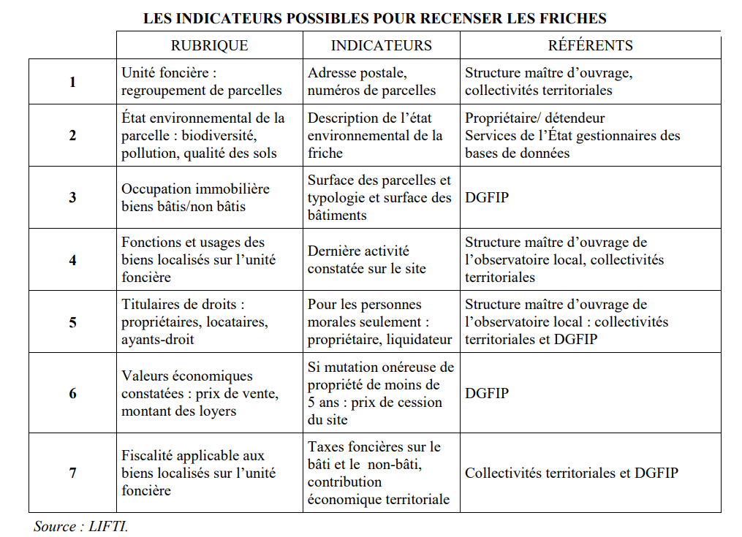
Id | Rubrique | Rubrique_details | Indicateurs | Référents
1 | Unité foncière | Regroupement de parcelles | Adresse postale, numéros de parcelles | Structure maître d'ouvrage, collectivités territoriales
2 | Etat environnemental de la parcelle | Biodiversité, pollution, qualité des sols | Description de l'état environnemental de la friche | Propriétaire / détendeur Services de l'Etat gestionnaires des bases de données
3 | Occupation immobilière | Biens bâtis / non bâtis | Surface des parcelles et typologie et surface des bâtiments | DGFIP
4 | Fonctions et usages des biens localisés sur l'unité foncière |  | Dernière activité constatée sur le site | Structure maître d'ouvrage de l'observatoire local, collectivités territoriales
5 | Titulaires de droits | Propriétaires, locataires, ayants-droit | Pour les personnes morales seulement : propriétaire, liquidateur | Structure maître d'ouvrage de l'observatoire local : collectivités territoriales et DGFIP
6 | Valeurs économiques constatées | Prix de vente, montant des loyers | Si mutation onéreuse de propriété de moins de 5 ans : prix de cession du site | DGFIP
7 | Fiscalité applicable aux biens localisés sur l'unité foncière |  | Taxes foncières sur le bâti et le non-bâti, contribution économique territoriale | Collectivités territoriales et DGFIP

LIFTI_GainEcolo
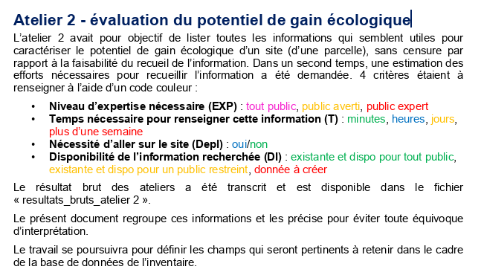 Atelier 2 - évaluation du potentiel de gain écologique L’atelier 2 avait pour objectif de lister toutes les informations qui semblent utiles pour caractériser le potentiel de gain écologique d’un site (d’une parcelle), sans censure par rapport à la faisabilité du recueil de l’information. Dans un second temps, une estimation des efforts nécessaires pour recueillir l’information a été demandée. 4 critères étaient à renseigner à l’aide d’un code couleur : • Niveau d’expertise nécessaire (EXP) : tout public, public averti, public expert • Temps nécessaire pour renseigner cette information (T) : minutes, heures, jours, plus d’une semaine • Nécessité d’aller sur le site (Depl) : oui/non • Disponibilité de l’information recherchée (DI) : existante et dispo pour tout public, existante et dispo pour un public restreint, donnée à créer Le résultat brut des ateliers a été transcrit et est disponible dans le fichier « resultats_bruts_atelier 2 ». Le présent document regroupe ces informations et les précise pour éviter toute équivoque d’interprétation. Le travail se poursuivra pour définir les champs qui seront pertinents à retenir dans le cadre de la base de données de l’inventaire.
DONNEES GENERALES sur le site lui-même |  | Exp | T | depl | DI | Infos complémentaires utiles pour interpréter le site
Foncier | Dureté foncière : nb de propriétaires épars (si abandon)
 | Dureté foncière : possibilité de pérenniser l’action
 |  |  |  |  |  | Dureté foncière : coût du foncier
 | Propriétaire + statut (public/privé)
 | N° cadastre (s’il existe)
 | Zonage du Document d’urba
 | Présence d’une servitude |  |  |  |  | Schémas associés (SCOt, PPRI, servitudes d’utilité publique…),
 | Risque technologique
 | Monument historique
 | Inscription à l’IFN
 | Valeur architecturale
 | Surface
 | Données hypothèques
 | Localisation sur SIG
Milieu naturel | Inscription dans un zonage SRCE |  |  |  |  | SRCE
 | Inscription dans un zonage Natura 2000 |  |  |  |  | Natura 2000
 | Inscription dans un zonage ZNIEFF, APPB, APPHN, APPG,… |  |  |  |  | Eléments de zonage écologique, règlements, inventaires
 | Inscription dans un zonage Ramsar |  |  |  |  | Ramsar
 |  |  |  |  |  | ABiC
Milieu physique | Présence d’un élément du réseau hydrographique |  |  |  |  | Carte réseau hydrographique
 | Présence d’une ZH réelle ou potentielle |  |  |  |  | Carte ZH réelle ou avérée
 | risque naturel concernant la parcelle (inondation, éboulement,…)
 | Potabilisation ou captage
 | Formation géologique ou pédologique de la parcelle |  |  |  |  | Cartes géologie, pédologie existantes sur le secteur
 | Statut de la parcelle (du site) vis-à-vis de la trame lumineuse, vis-à-vis de la trame bruit |  |  |  |  | Trames lumineuses, bruit, trame grise (=infra linéaires de transport)
 | Accès
 | Réseau eau/gaz
Humain / usages | Activités passées
 | Activités présentes (dont locataire éventuel)
 | Usager, exploitant, gestionnaire
 | Statut de fermage
 | Activités prévues
 | Présence d’une décharge |  |  |  |  | Inventaire décharge
 | Présence de pollution du sol
 | Date d’abandon
 | Plan de gestion existant
 | Ouverture au public
 | Historique des actions écologiques éventuellement déjà menées sur le site (additionnalité)
DONNEES INTRINSEQUES à la parcelle (au site)/ description de la parcelle (du site) |  | Exp | T | depl | DI | Infos complémentaires utiles pour interpréter le site
Espèces | Inventaire des espèces présentes + analyse des populations locales |  |  |  |  | ABiC
 |  |  |  |  |  | Etudes existantes
 | Présence d’espèces protégées
 | Statut des espèces sur le site (nicheur, migrateur) |  |  |  |  | Statut des espèces au niveau local
 |  |  |  |  |  | Statut de protection et d’inventaire
 | Présence d’EEE
Habitats | Inventaire + analyse de l’état de conservation |  |  |  |  | Etudes existantes
Eau | Caractéristiques milieu aquatique eau douce ou milieu marin sur le site |  |  |  |  | Etudes existantes
ZH | fonction
 | hydrologie
 | pédologique
Etudes existantes |  |  |  |  |  | ABiC
 |  |  |  |  |  | Autre étude
Occupation du sol | Proportion d’espace imperméabilisé, …
 | clôtures
 | Pédologie Qualité du sol
 | Perméabilité
 | Eléments artificiels remarquables
Expertise écologique complète | Etude 4 saisons de moins de 3 ans

 | Fonctions du site pour les espèces
 | Fonctionnement écologiques du site
Trajectoire écologique spontanée du site
Cible potentielle de restauration
DONNEES CONTEXTE PAYSAGER (ensemble écologique auquel appartient la parcelle (le site) |  | Exp | T | depl | DI | Infos complémentaires utiles pour interpréter le site
Insertion du site dans les réseaux écologiques / Contribution du site aux réseaux écologiques | Trame verte
 | Trame bleue
 | Trame noire
 | Trame brune
 | Bassin versant
 | Connexion entre milieux : proximité à des réservoirs écologiques, connectivité à ces réservoirs
 | Classement, zonage des sites proches (grands sites, Natura 2000, ZNIEFF, Ramsar,…
 | Réseau hydrographique
 | Inventaire ZH potentielles ou réelles
Eléments remarquables | Sites et bâtiments inscrits
Pression anthropique / menaces | Activités voisines
 | Risques naturels technologiques
 | Infrastructures linéaires de transport
 | Tourisme et économie locale
 | EEE

